2. Màn hình
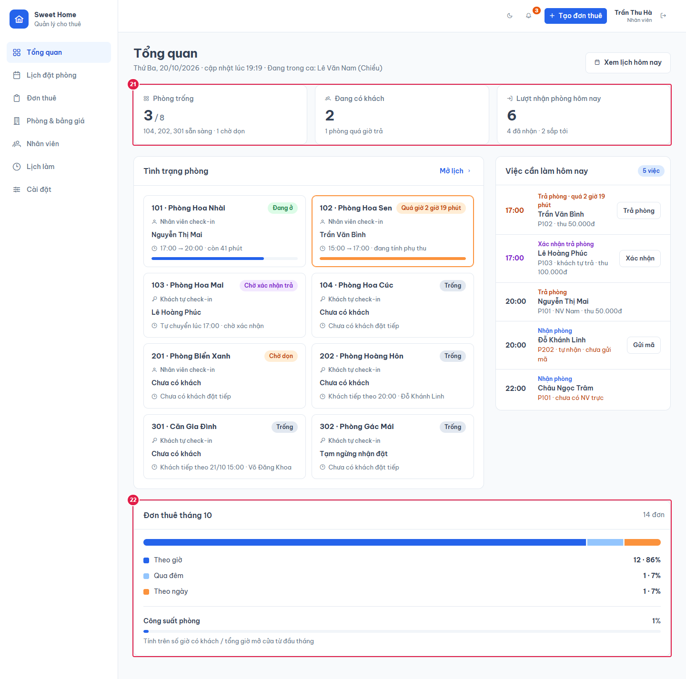
Ảnh 1. Tổng quan (Quản lý)
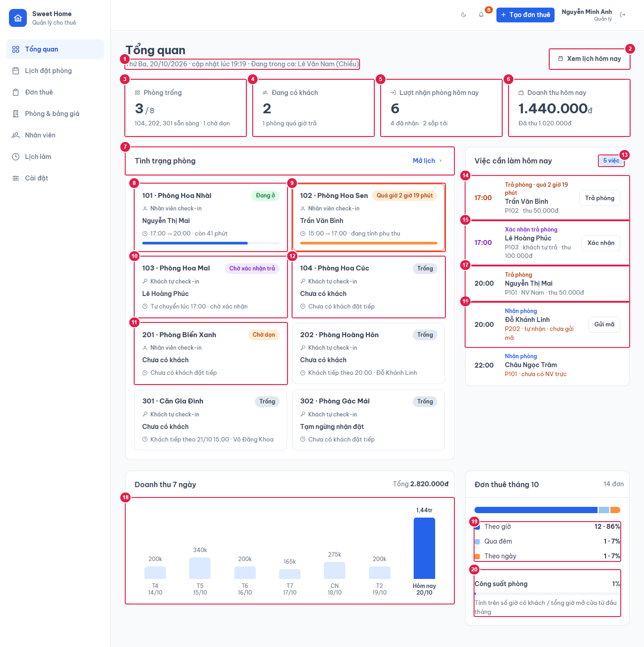

Ảnh 2. Tổng quan (Nhân viên): không có doanh thu

